Sheet1
款式图 | 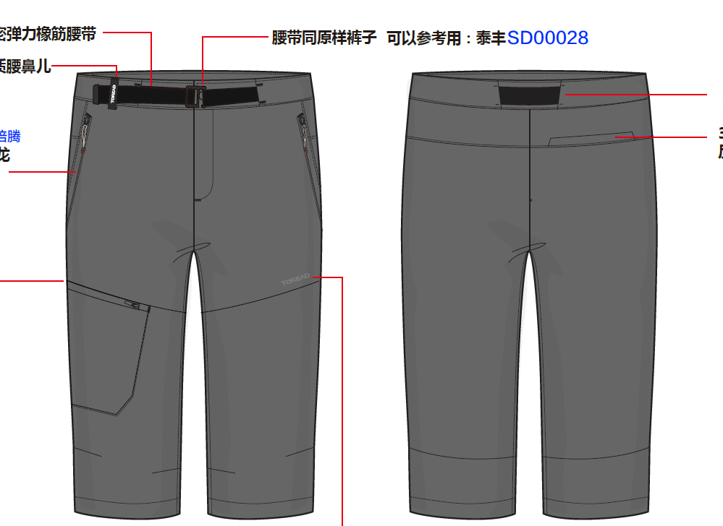 |  |  |  |  |  |  | 款式名称： | 男式中裤 |  |  | 渠道： |  |  | SS24
 |  |  |  |  |  |  |  | 款号： | TAMMAM81055 |  |  | 品牌： |  |  | ODM
 |  |  |  |  |  |  |  | 设计师： |  |  |  | 事业部：
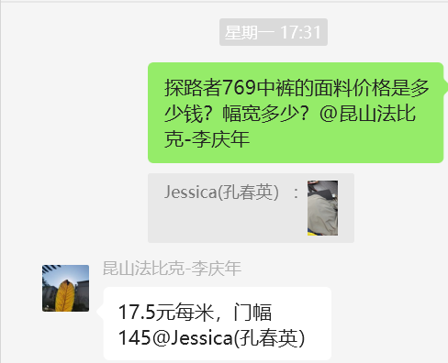
 |  |  |  |  |  |  |  | 开发员： |  |  |  | 系列：
 | 物 料 信 息 |  |  |  |  |  |  |  |  |  | 采 购 信 息 |  |  |  |  | 配 色 信 息
序号 | 物料类型 | 物料名称 | 物料编号 | 颜色 | 颜色 | 功能吊牌 | 应用部位 | 规格1（面料可裁幅宽、辅料型号等） | 规格2（面料克重、辅料长度等） | 单位 | 单耗 | 损耗 | 单价 | 金额(元) | 供应商
1 | 面料1 | 面料 |  |  |  |  | 主身面料 | 145 |  | M | 1.06 | 103% | 22 | ¥24.02
2 | 面料2 | 口袋布 |  |  |  |  | 口袋布 | 145 |  | M | 0.42 | 105% | 6 | ¥2.65
 | 面料3 | 衬 |  |  |  |  | 兜盖，门襟，左右腰拼接 |  |  | M | 0.16 | 105% | 3 | ¥0.50
3 | 辅料 | 腰带 | SD00028 |  |  |  | 腰 |  |  | 条 | 1.000 | 103% | 2.85 | ¥2.94
4 | 辅料 | 橡根尺寸 4CM |  |  |  |  | 腰头 |  |  | M | 0.680 | 108% | 1 | ¥0.73
5 | 辅料 | 3#反装尼龙拉链闭尾 |  | 顺色 |  |  | 2侧袋+后袋+右腿 |  |  | 条 | 4.000 | 102% | 0.95 | ¥3.88
6 | 辅料 | 3#正装尼龙拉链闭尾DA拉头 |  | 顺色 |  |  | 前门 |  |  | 条 | 1.000 | 102% | 0.65 | ¥0.66
7 | 辅料 | 腰头挂钩插扣 |  |  |  |  | 前腰 |  |  | 个 | 1.000 | 103% | 0.95 | ¥0.98
8 | 辅料 | 硅胶转移印标 | 海川 |  |  |  | 左腿 |  |  | 个 | 1.000 | 103% | 1.4 | ¥1.44
9 | 辅料 | 海帕龙腰鼻儿 |  |  |  |  | 腰头 |  |  | 个 | 1.000 | 103% | 0.4 | ¥0.41
10 | 辅料 | 主号标 |  |  |  |  |  |  |  | 套 | 1.000 | 102% | 0.3 | ¥0.31
11 | 洗标 | 洗标 |  |  |  |  |  |  |  | 个 | 1.000 | 101% | 0.2 | ¥0.20
12 | 吊牌 |  |  |  |  |  |  |  |  | 个 | 1.000 | 102% | 0.25 | ¥0.26
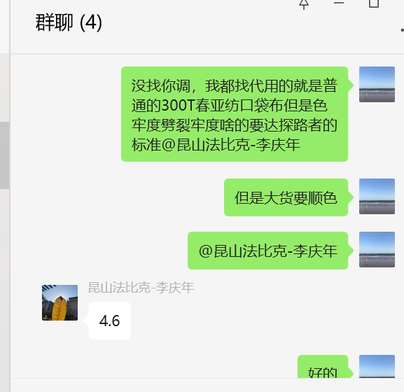
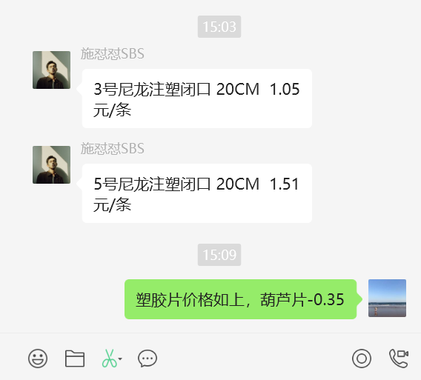
13 | 胶袋 |  |  |  |  |  |  |  |  | 个 | 1.000 | 102% | 0.63 | ¥0.64
14 | 防潮纸 |  |  |  |  |  |  |  |  | 张 | 1.000 | 102% | 0.05 | ¥0.05
 | 线 |  |  |  |  |  |  |  |  |  | 1.000 |  |  | ¥1.00
 | 纸箱 |  |  |  |  |  |  |  |  |  |  |  |  | ¥0.30
15 | LOP |  |  |  |  |  |  |  |  |  | 1.000 | 100% |  | ¥22.00
16 | 运费 |  |  |  |  |  |  |  |  |  | 0.500 |  |  | ¥0.50
17 | 检测费 |  |  |  |  |  |  |  |  |  |  |  |  | ¥1.00
18 | 总计 |  |  |  |  |  |  |  |  |  |  |  |  | ¥64.47

